Arkusz1
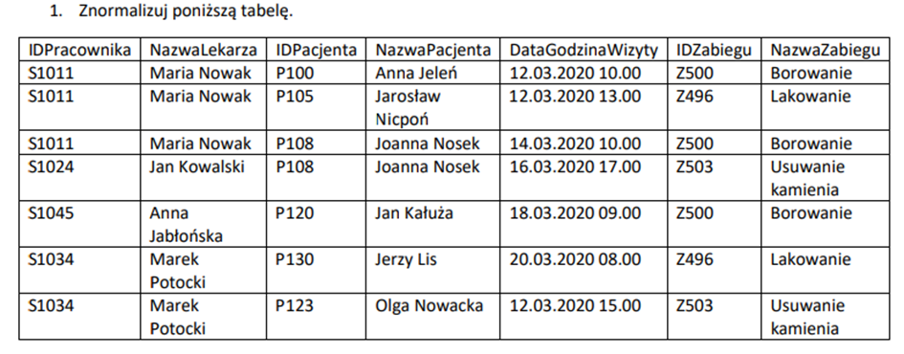
 |  |  |  |  |  |  | Klucz główny
 |  |  |  |  |  |  | Klucz obcy

Tabela Pracownicy: |  |  | Tabela Pacjenci: |  |  | Tabela Zabiegi: |  |  | Tabela Wizyty:
IDPracownika | NazwaLekarza |  | IDPacjenta | NazwaPacjenta |  | IDZabiegu | NazwaZabiegu |  | IDWizyty | IDPracownika | IDPacjenta | DataWizyty | GodzinaWizyty | IDZabiegu
S1011 | Maria Nowak |  | P100 | Anna Jeleń |  | Z500 | Borowanie |  | 1 | S1011 | P100 | 2020-03-12 | 10.00 | Z500
S1024 | Jan Kowalski |  | P105 | Jarosław Nicpoń |  | Z496 | Lakowanie |  | 2 | S1011 | P105 | 2020-03-12 | 13.00 | Z496
S1045 | Anna Jabłońska |  | P108 | Joanna Nosek |  | Z503 | Usuwanie kamienia |  | 3 | S1011 | P108 | 2020-03-14 | 17.00 | Z500
S1034 | Marek Potocki |  | P120 | Jan Kałuża |  |  |  |  | 4 | S1024 | P108 | 2020-03-16 | 17.00 | Z503
 |  |  | P130 | Jerzy Lis |  |  |  |  | 5 | S1045 | P120 | 2020-03-18 | 09.00 | Z500
 |  |  | P123 | Olga Nowacka |  |  |  |  | 6 | S1034 | P130 | 2020-03-20 | 08.00 | Z496
 |  |  |  |  |  |  |  |  | 7 | S1034 | P123 | 2020-03-12 | 15.00 | Z503

Tabela Dostawcy: |  |  |  | Tabela Miasto: |  |  | Tabela Zamówienia:
NazwaDostawcy | UlicaDostawcy | KodDostawcy |  | KodDostawcy | MiastoDostawcy |  | IDzamowienia | NazwaProduktu | Dostawca1 | Dostawca2 | CenaNetto | CenaBrutto
Makarony Polskie | Turystyczna 40 | 31-435 |  | 31-435 | Kraków |  | 1 | Makaron Nitki | Makarony Polskie | Lubelski Makaron | 130zł | 150zł
Polskie przetwory | Wojska Polskiego 44a | 31-342 |  | 31-342 | Kraków |  | 2 | Ketchup pikantny | Polskie przetwory | Przetwory pomidorowe | 200zł | 220zł
Lubelski Makaron | Piłsudskiego 332a | 04-242 |  | 04-242 | Lublin |  | 3 | Sos pomidorowy | Polskie przetwory | Małopolskie smaki | 89zł | 110zł
Przetwory pomidorowe | Rolnicza 22/4 | 30-243 |  | 30-243 | Tarnów
Małopolskie smaki | Mickiewicza 223/77 | 35-434 |  | 35-434 | Nowy Targ

